Sheet1
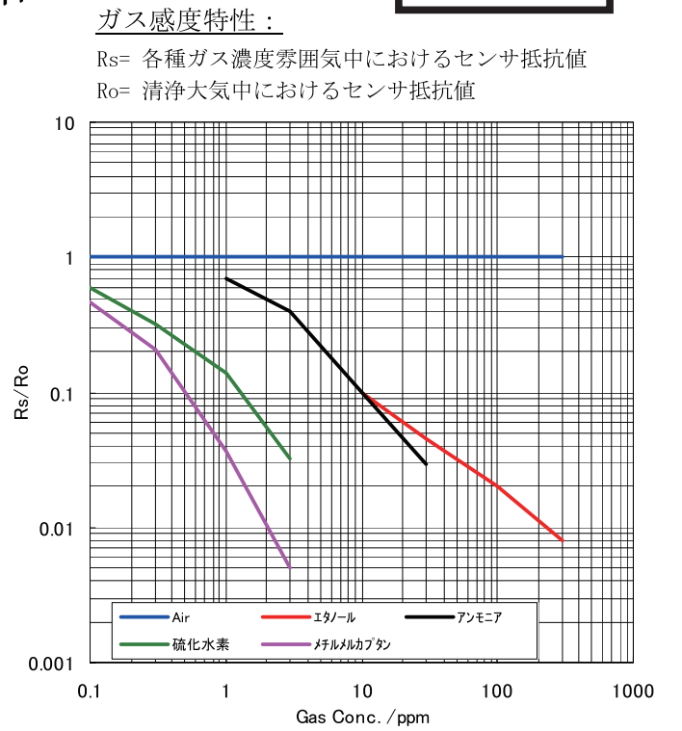
気体 | 点 | gas conc[ppm] | rs/r0 | x | y | a | b
エタノール | start | 10 | 0.1 | 1 | -1
エタノール | bend | 100 | 0.02 | 2 | -1.6989700043 | -0.699 | -0.301
エタノール | end | 300 | 0.008 | 2.4771212547 | -2.096910013 | -0.834 | -0.031
アンモニア | start | 1 | 0.7 | 0 | -0.15490195999 |  |  |  | y
アンモニア | bend | 3 | 0.4 | 0.47712125472 | -0.39794000867 | -0.509 | -0.155 | 1.0323129252 | 0.013811364999 | -0.3312103341 | 0.46643342622
アンモニア | end | 30 | 0.03 | 1.4771212547 | -1.5228787453 | -1.125 | 0.139
硫化水素 | start | 0.1 | 0.6 | -1 | -0.22184874962
硫化水素 | bend | 1 | 0.14 | 0 | -0.85387196432 | -0.632 | -0.854
硫化水素 | end | 3 | 0.032 | 0.47712125472 | -1.4948500217 | -1.343 | -0.854
メチルメルカプタン | start | 0.1 | 0.47 | -1 | -0.32790214206
メチルメルカプタン | bend | 0.3 | 0.2 | -0.52287874528 | -0.69897000434 | -0.778 | -1.106
メチルメルカプタン | end | 3 | 0.005 | 0.47712125472 | -2.3010299957 | -1.602 | -1.537

Sheet2
 |  | 5 | 8 | 11 | 17 | 25 | 38 | 57 | 85 | 128 | 192 | 288 | 432 | 649 | 973 | 1460 | 2189 | 3284 | 分圧抵抗
20.00 | 21.00 | 7.0 | 6.7 | 6.5 | 6.4 | 6.4 | 6.5 | 6.7 | 7.0 | 7.4 | 7.9 | 8.4 | 8.9 | 9.4 | 10.0 | 10.6 | 11.1 | 11.7
26.00 | 27.30 | 7.3 | 6.9 | 6.6 | 6.4 | 6.4 | 6.4 | 6.6 | 6.8 | 7.2 | 7.6 | 8.0 | 8.6 | 9.1 | 9.6 | 10.2 | 10.8 | 11.3
33.80 | 35.49 | 7.5 | 7.1 | 6.8 | 6.5 | 6.4 | 6.4 | 6.4 | 6.6 | 6.9 | 7.3 | 7.7 | 8.2 | 8.7 | 9.3 | 9.8 | 10.4 | 11.0
43.94 | 46.14 | 7.8 | 7.4 | 7.0 | 6.7 | 6.5 | 6.4 | 6.4 | 6.5 | 6.7 | 7.1 | 7.5 | 7.9 | 8.4 | 8.9 | 9.5 | 10.0 | 10.6
57.12 | 59.98 | 8.1 | 7.7 | 7.2 | 6.9 | 6.6 | 6.4 | 6.4 | 6.4 | 6.6 | 6.8 | 7.2 | 7.6 | 8.1 | 8.6 | 9.1 | 9.7 | 10.2
74.26 | 77.97 | 8.5 | 8.0 | 7.5 | 7.1 | 6.8 | 6.5 | 6.4 | 6.4 | 6.5 | 6.7 | 7.0 | 7.3 | 7.8 | 8.3 | 8.8 | 9.3 | 9.9
96.54 | 101.36 | 8.8 | 8.3 | 7.8 | 7.4 | 7.0 | 6.7 | 6.5 | 6.4 | 6.4 | 6.5 | 6.8 | 7.1 | 7.5 | 7.9 | 8.4 | 9.0 | 9.5
125.50 | 131.77 | 9.2 | 8.6 | 8.1 | 7.6 | 7.2 | 6.9 | 6.6 | 6.4 | 6.4 | 6.4 | 6.6 | 6.9 | 7.2 | 7.6 | 8.1 | 8.6 | 9.1
163.15 | 171.30 | 9.5 | 9.0 | 8.4 | 7.9 | 7.5 | 7.1 | 6.8 | 6.5 | 6.4 | 6.4 | 6.5 | 6.7 | 7.0 | 7.4 | 7.8 | 8.3 | 8.8
212.09 | 222.69 | 9.9 | 9.3 | 8.8 | 8.3 | 7.8 | 7.3 | 7.0 | 6.7 | 6.5 | 6.4 | 6.4 | 6.5 | 6.8 | 7.1 | 7.5 | 8.0 | 8.5
275.72 | 289.50 | 10.2 | 9.7 | 9.1 | 8.6 | 8.1 | 7.6 | 7.2 | 6.8 | 6.6 | 6.4 | 6.4 | 6.4 | 6.6 | 6.9 | 7.2 | 7.7 | 8.1
358.43 | 376.35 | 10.6 | 10.0 | 9.5 | 8.9 | 8.4 | 7.9 | 7.5 | 7.1 | 6.7 | 6.5 | 6.4 | 6.4 | 6.5 | 6.7 | 7.0 | 7.4 | 7.8
465.96 | 489.26 | 11.0 | 10.4 | 9.8 | 9.3 | 8.7 | 8.2 | 7.7 | 7.3 | 6.9 | 6.6 | 6.4 | 6.4 | 6.4 | 6.5 | 6.8 | 7.1 | 7.5
605.75 | 636.04 | 11.3 | 10.8 | 10.2 | 9.6 | 9.1 | 8.6 | 8.1 | 7.6 | 7.2 | 6.8 | 6.6 | 6.4 | 6.4 | 6.4 | 6.6 | 6.9 | 7.3
787.48 | 826.85 | 11.7 | 11.1 | 10.6 | 10.0 | 9.4 | 8.9 | 8.4 | 7.9 | 7.4 | 7.0 | 6.7 | 6.5 | 6.4 | 6.4 | 6.5 | 6.7 | 7.0
1023.72 | 1074.90 | 12.1 | 11.5 | 10.9 | 10.4 | 9.8 | 9.2 | 8.7 | 8.2 | 7.7 | 7.3 | 6.9 | 6.6 | 6.4 | 6.4 | 6.4 | 6.5 | 6.8
1330.83 | 1397.37 | 12.5 | 11.9 | 11.3 | 10.7 | 10.2 | 9.6 | 9.1 | 8.5 | 8.0 | 7.6 | 7.2 | 6.8 | 6.6 | 6.4 | 6.4 | 6.4 | 6.6
1730.08 | 1816.59 | 12.8 | 12.3 | 11.7 | 11.1 | 10.5 | 10.0 | 9.4 | 8.9 | 8.3 | 7.9 | 7.4 | 7.0 | 6.7 | 6.5 | 6.4 | 6.4 | 6.5
 |  | 12.8 | 12.3 | 11.7 | 11.1 | 10.5 | 10.0 | 9.4 | 8.9 | 8.3 | 7.9 | 8.4 | 8.9 | 9.4 | 10.0 | 10.6 | 11.1 | 11.7 | 最悪ビット数
ratio: | 1.05 |  |  |  |  |  |  |  |  |  |  |  |  |  |  |  |  |  | 7.9

